ecology测试说明
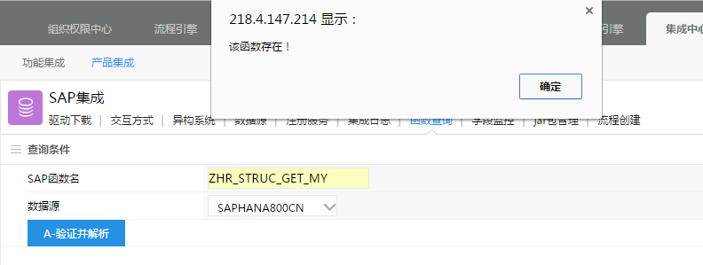
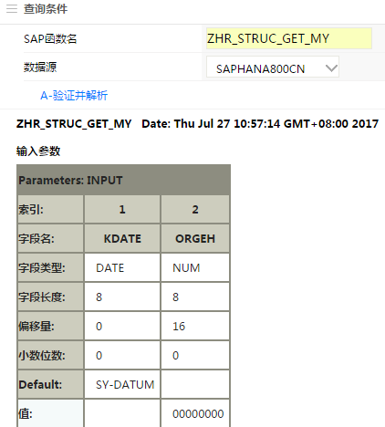
E-COLOGY测试SAP HANA接口
 | 测试任务说明 |  |  |  | 处理人 | 处理结果 | 完成日期
1 | E-COLOGY已在后端引擎应用中心--》集成中心--》产品集成--》SAP集成--》数据源，新增了中文SAPHANA800CN \英文SAPHANA800EN |  |  |  | 徐晓亚 | 完成 | 2017-07-27
2 | 可使用函数查询，确认ecology是否可以正确解析RFC接口 |  |  |  | 郑威 | 完成，测试结果记录到“ecology解析SAP接口测试记录” | 2017-07-28
3 | 使用ecology自带的集成配置测试RFC接口是否可以正确读取或写入SAP HANA |  |  | 提供测试具体方法和步骤 | 徐晓亚 | 完成 | 2017-07-28
4 |  |  |  | 请按模块分配，先整理所分配模块涉及到所有SAP接口，并提供1~2个测试数据（输入字段名称，输入值) | 吴/屈/张/唐/徐
5 |  |  |  | 按测试具体方法和步骤，和提供的SAP接口测试数据进行测试 | 郑威 | 请将测试结果记录到“ecologySAP集成测试记录”
6 | 更改ecology\WEB-INF\prop\ SAPConnEN.properties指定SAPHANA800英文登录和 SAPConn.properties指定SAPHANA800中文登录 |  |  |  | 徐晓亚 | 完成 | 2017-08-01
7 | Ecology编写JSP代码测试SAPHANA RFC接口是否可以正确读取或写入SAP HANA |  |  | 提供测试具体方法和步骤，编写测试样例 | 徐晓亚 | 完成 | 2017-08-01
8 |  |  |  | 参照测试样例，按第4任务整理的测试接口和数据，编写测试代码进行测试 | 郑威 | 请将测试结果记录到“ecology代码调用SAP接口测试记录”
 | 模块分配
 | 人事管理 | 吴羽佳
 | 财务管理 | 屈晓丹
 | 进出口管理 | 唐梦嘉
 | 物流管理 | 张颖杰 | 张颖杰比较忙，请屈晓丹/郑威协助处理，谢谢！
 | DCCMHR | 徐晓亚

